No1.初期表示
No1.初期表示

 | メールアカウントとパスワードを入力(e001@it-softtech.com)してログインボダン押す
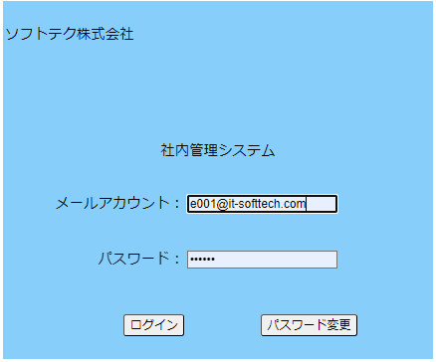

 | 社員情報テーブル画面表示

No.3検索
No.3検索

 | 社員氏名により、検索

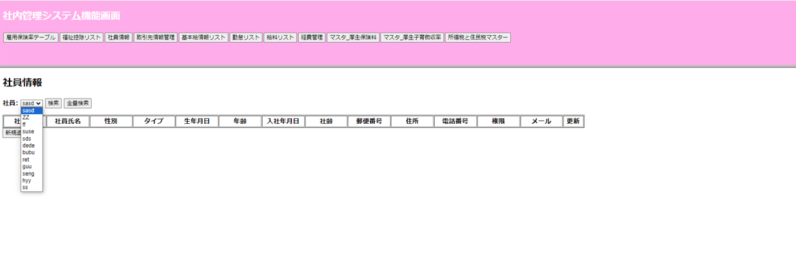

 | 社員氏名を選択したあと検索ボダンを押す

 | 社員リスト候補表示

 | 社員リストが画面に表示

No.4全量検索
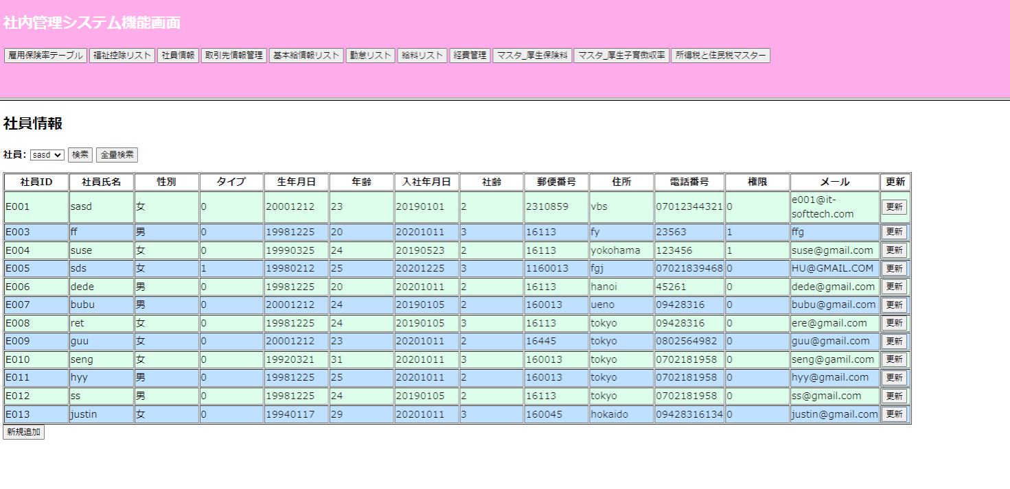
No.4全量検索

 | 全量検索ボタンを押す

 | 在籍社員リストが表示される

No.5性別
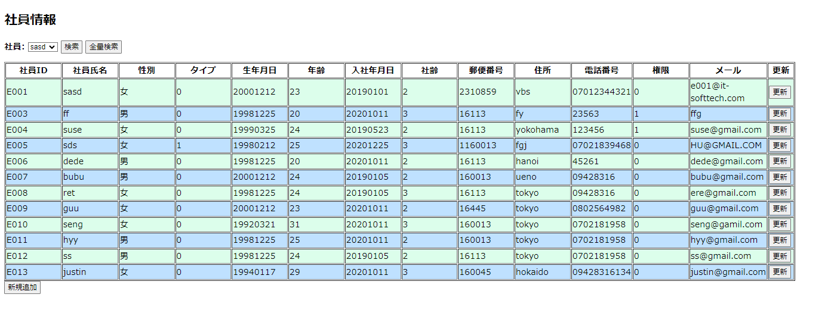
No.5性別

